3d-Deckblatt ZE
Verwendungsnachweis |  |  |  | Name und Anschrift des Zuschussempfängers (ZE):

 |  |  |  | E-Mail:
 |  |  |  | Steuernummer:

Deutsche Gesellschaft für Internationale Zusammenarbeit (GIZ) GmbH
Friedrich-Ebert-Allee 36
53113 Bonn

 |  |  |  |  | Datum: | 2022-03-08

Projektbearbeitungsnummer:
Vertragsnummer:
Verwendungsnachweis-Nr.
für den Zeitraum |  | von |  | bis

Sehr geehrte Damen und Herren,

anbei senden wir Ihnen den oben genannten Verwendungsnachweis
über Kosten in Höhe von
(automatischer Übertrag aus Anlage „Kostenzusammenstellung“)

Kontoinhaber
IBAN
SWIFT/BIC
Bank

Wir bestätigen,
- | dass die Kosten notwendig waren und wirtschaftlich und sparsam verfahren worden ist
- | dass die in den Belegen enthaltenen Kosten richtig sind bzw. die im einfachen
 | Verwendungsnachweis aufgeführten Einnahmen und Kosten mit den Büchern
 | und Belegen übereinstimmen
- | sofern dies der Schlussverwendungsnachweis ist, dass der ZE seinen Anteil von
 |  |  | bzw. der (die) andere(n) Geber ihren Anteil von
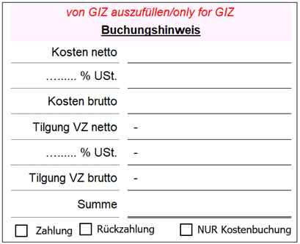
 |  |  | an der Gesamtfinanzierung gemäß Vertrag geleistet haben

Unterschrift des Zuschussempfängers

3f-Kostenzusammenstellung ZE
Kostenzusammenstellung zum Verwendungsnachweis (Anlage 3f) - Zuschussempfänger
Zuschussempfänger (ZE):
Projektbearbeitungsnummer: |  | Vertragsnummer:
Zeitraum von:
bis:

I | II | III | IV | V | VI | VII
Budgetlinie gemäß Vertrag | Kosten im o.g. Zeitraum (Übertrag Gesamtsummen aus Einzelbelegaufstellungen/ Anlage 3e) | Nur für GIZ | bisher nachgewiesene Kosten (aus vorherigen Abrechnungszeiträumen) | Gesamtbudget gemäß Vertrag | Restmittel | Restmittel
 | € |  | € | € | € | %

Gesamt € | 0.00 € |  | 0.00 € | 0.00 € | 0.00 €
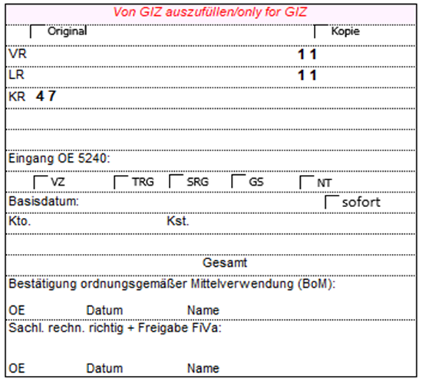
aktuelle Summe der an Dritte weitergeleiteten Abschläge / Voraus-/Anzahlungen, die noch nicht abgerechnet wurden, somit noch keine Kosten sind | 0.00 €
* bei mehr als einer Weiterleitung ist eine entsprechende Aufstellung beizufügen
Wir bestätigen, dass
- die Kosten notwendig waren und wirtschaftlich und sparsam verfahren worden ist
- die in den Belegen enthaltenen Kosten richtig sind bzw. die im einfachen Verwendungsnachweis aufgeführten Einnahmen, Kosten und Ausgaben mit den Büchern und Belegen übereinstimmen
Bei Schlussrechnung: Wir bestätigen, sofern dies der abschließende Verwendungsnachweis ist, dass der ZE seinen Anteil von
 | bzw. der (die) andere(n) Geber ihren Anteil von
an der Gesamtfinanzierung gemäß Ziffer 3 geleistet haben.

Datum / Unterschrift / ggf. Stempel

3e-Einzelbelege Weiterleitung
ACHTUNG!
Diese Einzelbelegaufstellung ist NUR für die Abrechnung von weitergeleiteten Mittlen zu verwenden!
(sofern vertraglich vereinbart)
Einzelbelegaufstellung je Budgetlinie gemäß Vertrag für Weiterleitungsempfänger (Anlage 3e)
Zuschussempfänger (ZE):
Weiterleitungsempfänger (WE):
Projektbearbeitungsnummer: |  |  | Vertragsnummer:
Budgetlinie:
Zeitraum von:
bis:

I | II | III | IV | V | VI | VII | VIII | IX
lfd. Nr. | interne Belegnummer des ZE | Belegdatum | Zahlungsempfänger des Beleges | detaillierter Beleginhalt | Bezeichnung Fremdwährung (z.B. USD) | Betrag Fremdwährung | Kurs* | Kosten in €
1
2
3
4
5
6
7
8
9
10
11
12
13
14
15
16
17
18
19
20
 |  |  |  | Gesamtsumme |  |  |  | 0.00 €
 |  |  |  | (Übertrag auf Kostenzusammenstellung)

* Kurs, entweder gegen Nachweis (Umtauschbeleg) oder nach erfolgter Zustimmung FiVa durch: a) Anwendung der EU-Kursliste: https://www.giz.de/de/mit_der_giz_arbeiten/4226.html oder b) eigenem Umtauschsystem

3f-Kostenzusammenstellung WE
ACHTUNG!
Diese Kostenzusammenstellung ist NUR für die Abrechnung von weitergeleiteten Mitteln zu verwenden!
(sofern vertraglich vereinbart)
Kostenzusammenstellung zum Verwendungsnachweis für Weiterleitungsempfänger (Anlage 3f)
Zuschussempfänger (ZE):
Weiterleitungsempfänger (WE):
Projektbearbeitungsnummer: |  | Vertragsnummer:
Zeitraum von:
bis:

I | II | III | IV | V | VI | VII
Budgetlinie gemäß Vertrag | Kosten im o.g. Zeitraum (Übertrag Gesamtsummen aus Einzelbelegaufstellungen/ Anlage 3e) | Nur für GIZ | bisher nachgewiesene Kosten (aus vorherigen Abrechnungszeiträumen) | Gesamtbudget gemäß Vertrag | Restmittel | Restmittel
 | € |  | € | € | € | %

Gesamt € | 0.00 € |  | 0.00 € | 0.00 € | 0.00 €

Info für Kreditorenbuchhaltung GIZ:
Nicht Vorerfassen
ist Verwendungsnachweis für einen Weiterleitungsempfänger!
aktuelle Summe der an Dritte weitergeleiteten Abschläge / Voraus-/Anzahlungen, die noch nicht abgerechnet wurden, somit noch keine Kosten sind | 0.00 €
* bei mehr als einer Weiterleitung ist eine entsprechende Aufstellung beizufügen
Wir bestätigen, dass
- die Kosten notwendig waren und wirtschaftlich und sparsam verfahren worden ist
- die in den Belegen enthaltenen Kosten richtig sind bzw. die im einfachen Verwendungsnachweis aufgeführten Einnahmen, Kosten und Ausgaben mit den Büchern und Belegen übereinstimmen

